種落ちのみ(98.5％以上の一致のみ)
 |  |  |  |  |  |  |  |  | 調査年度 | 2025年度 | 2025年度 | 2025年度 | 2025年度 | 2025年度 | 2025年度 | 2025年度 | 2025年度 | 2025年度 | 2025年度 | 2025年度 | 2025年度 | 2025年度
 |  |  |  |  |  |  |  |  | 調査地点ID | K-25-01 | K-25-02 | K-25-03 | k-25-04 | k-25-05 | k-25-06 | k-25-07 | k-25-08 | k-25-09 | k-25-10 | k-25-11 | k-25-12 | k-25-13
 |  |  |  |  |  |  |  |  | 水系 | 酒匂川 | 酒匂川 | 酒匂川 | 酒匂川 | 酒匂川 | 酒匂川 | 酒匂川 | 酒匂川 | 相模川 | 多摩川 | 境川 | 引地川 | 葛川
 |  |  |  |  |  |  |  |  | 支川名 | 中津川 | 中津川 | 中津川 | 中津川 | 中津川 | 中津川 | 中津川 | 中津川 | 鳩川 | 多摩川 | 境川 | 引地川 | 不動川
 |  |  |  |  |  |  |  |  | 関係市町村 | 松田町 | 松田町 | 松田町 | 松田町 | 松田町 | 松田町 | 松田町 | 松田町 | 相模原市 | 川崎市 | 藤沢市 | 藤沢市 | 大磯町
 |  |  |  |  |  |  |  |  | 調査日 | 2025-04-12 | 2025-04-12 | 2025-04-12 | 2025-11-24 | 2025-11-24 | 2025-11-24 | 2025-11-29 | 2025-11-29 | 2025-11-15 | 2025-10-04 | 2025-11-02 | 2025-11-02 | 2025-11-02
綱 | 目 | 科 | 属 | (参考)種名(機械的な併記処理) | 種和名 | 学名 | 国RL | 地方自治体RL | 特定外来種
有針綱 | 単針目 | ホソミドリヒモムシ科 | ネメルトプシス属 | Nemertopsis cf. bivittata EZ-2019 | Nemertopsis cf. bivittata EZ-2019 | Nemertopsis cf. bivittata EZ-2019 |  |  |  | 0 | 0 | 0 | 0 | 0 | 0 | 0 | 0 | 0 | 68 | 0 | 0 | 0
有針綱 | 単針目 | マミズヒモムシ科 | マミズヒモムシ属 | Prostoma eilhardi（注） | Prostoma eilhardi（注） | Prostoma eilhardi |  |  |  | 30 | 0 | 0 | 0 | 0 | 0 | 0 | 0 | 0 | 0 | 56 | 52 | 0
有針綱 | 単針目 | マミズヒモムシ科 | マミズヒモムシ属 | マミズヒモムシ属の一種 | マミズヒモムシ属の一種 | Prostoma sp. |  |  |  | 0 | 0 | 0 | 0 | 0 | 0 | 0 | 0 | 0 | 0 | 13 | 0 | 0
花虫綱 | イソギンチャク目 | タテジマイソギンチャク科 | Diadumene | Diadumene lineata | タテジマイソギンチャク | Diadumene lineata |  |  |  | 0 | 0 | 0 | 0 | 0 | 0 | 0 | 0 | 0 | 32 | 0 | 0 | 0
ヒドロ虫綱 | 淡水クラゲ目 | ハナガサクラゲ科 | Astrohydra | ユメノクラゲ | ユメノクラゲ | Astrohydra japonica |  |  |  | 0 | 0 | 0 | 0 | 0 | 0 | 0 | 53 | 0 | 0 | 0 | 59 | 0
ヒドロ虫綱 | 淡水クラゲ目 | ハナガサクラゲ科 | Craspedacusta属 | マミズクラゲ | マミズクラゲ | Craspedacusta sowerbii |  |  |  | 0 | 0 | 0 | 0 | 0 | 0 | 0 | 0 | 1089 | 0 | 1174 | 3495 | 1303
真(車)輪虫綱 | ワムシ目 | ツボワムシ科 | ツボワムシ属 | ツボワムシ | ツボワムシ | Brachionus calyciflorus |  |  |  | 0 | 0 | 0 | 1418 | 672 | 0 | 0 | 0 | 0 | 0 | 0 | 0 | 0
真(車)輪虫綱 | ワムシ目 | ツボワムシ科 | ツボワムシ属 | ウシロヅノツボワムシ | ウシロヅノツボワムシ | Brachionus forficula |  |  |  | 0 | 0 | 0 | 0 | 846 | 0 | 0 | 54 | 0 | 0 | 0 | 0 | 0
腹足綱 | 裸鰓目 | Trinchesiidae科 | Tenellia属 | クロゴミノウミウシ | クロゴミノウミウシ | Tenellia adspersa |  |  |  | 0 | 0 | 0 | 0 | 0 | 0 | 0 | 0 | 0 | 40 | 0 | 0 | 0
二枚貝綱 | Adapedonta目 | マテガイ科 | マテガイ属 | マテガイ | マテガイ | Solen strictus |  |  |  | 0 | 0 | 0 | 0 | 0 | 0 | 0 | 0 | 0 | 132 | 50 | 0 | 0
二枚貝綱 | Cardiida目 | アサジガイ科 | シズクガイ属 | シズクガイ | シズクガイ | Theora lubrica |  |  |  | 0 | 0 | 0 | 0 | 0 | 0 | 0 | 0 | 0 | 7 | 0 | 0 | 0
二枚貝綱 | Myida目 | カワホトトギス科 | Mytilopsis属 | イガイダマシ/アメリカイガイダマシ | イガイダマシ/アメリカイガイダマシ | Mytilopsis sallei/Mytilopsis leucophaeata |  |  |  | 0 | 0 | 0 | 0 | 0 | 0 | 0 | 0 | 0 | 1219 | 0 | 0 | 0
二枚貝綱 | Mytilida目 | イガイ科 | イガイ属 | キタノムラサキイガイ/Mytilus sp. LT6/イガイ属の一種/ムラサキイガイ | ムラサキイガイ | Mytilus galloprovincialis |  |  |  | 0 | 0 | 0 | 0 | 0 | 0 | 0 | 0 | 0 | 4 | 0 | 0 | 0
二枚貝綱 | Mytilida目 | イガイ科 | ミドリイガイ属 | ミドリイガイ | ミドリイガイ | Perna viridis |  |  |  | 0 | 0 | 0 | 0 | 0 | 0 | 0 | 0 | 0 | 352 | 0 | 0 | 0
二枚貝綱 | Venerida目 | シジミ科 | シジミ属 | Corbicula sp. UGSB 19576/シジミ属 | シジミ属の一種 | Corbicula sp. |  |  |  | 0 | 0 | 0 | 0 | 0 | 0 | 0 | 0 | 0 | 0 | 147 | 0 | 0
二枚貝綱 | Venerida目 | ドブシジミ科 | Odhneripisidium属 | Odhneripisidium japonicum（和名なし） | Odhneripisidium japonicum（和名なし） | Odhneripisidium japonicum |  |  |  | 0 | 0 | 0 | 0 | 0 | 0 | 0 | 0 | 43 | 0 | 0 | 0 | 0
二枚貝綱 | Venerida目 | マルスダレガイ科 | アサリ属 | アサリ | アサリ | Ruditapes philippinarum |  |  |  | 0 | 0 | 0 | 0 | 0 | 0 | 0 | 0 | 0 | 1091 | 0 | 0 | 0
被喉綱 | - | カラクサコケムシ科 | カラクサコケムシ属 | コブカラクサコケムシ | コブカラクサコケムシ | Fredericella indica |  |  |  | 0 | 0 | 0 | 0 | 0 | 0 | 0 | 0 | 0 | 0 | 12 | 0 | 0
被喉綱 | - | ハネコケムシ科 | ハネコケムシ属 | ヤハズハネコケムシ | ヤハズハネコケムシ | Plumatella emarginata |  |  |  | 0 | 0 | 0 | 0 | 0 | 0 | 0 | 0 | 0 | 0 | 655 | 118 | 477
被喉綱 | - | ハネコケムシ科 | ハネコケムシ属 | トゲヤハズハネコケムシ | トゲヤハズハネコケムシ | Plumatella mukaii |  |  |  | 0 | 0 | 0 | 0 | 0 | 0 | 0 | 0 | 0 | 0 | 559 | 0 | 126
被喉綱 | - | ハネコケムシ科 | ハネコケムシ属 | アミヤハズハネコケムシ | アミヤハズハネコケムシ | Plumatella reticulata |  |  |  | 0 | 0 | 0 | 0 | 0 | 0 | 0 | 0 | 0 | 0 | 38 | 0 | 0
被喉綱 | - | ハネコケムシ科 | ハネコケムシ属 | ハネコケムシ属 | ハネコケムシ属 | Plumatella sp. Oki-MH2 |  |  |  | 0 | 0 | 0 | 0 | 0 | 0 | 0 | 0 | 28 | 0 | 847 | 129 | 113
被喉綱 | - | ハネコケムシ科 | ハネコケムシ属 | スカシハネコケムシ | スカシハネコケムシ | Plumatella vorstmani |  |  |  | 0 | 0 | 0 | 0 | 0 | 0 | 0 | 0 | 0 | 0 | 997 | 0 | 0
裸喉綱 | 櫛口目 | アカリコケムシ科 | アカリコケムシ属 | アカリコケムシ属の一種 | アカリコケムシ属の一種 | Hislopia sp. LB-noda-MH |  |  |  | 0 | 0 | 0 | 0 | 0 | 0 | 0 | 0 | 0 | 0 | 627 | 0 | 411
裸喉綱 | 唇口目 | フサコケムシ科 | Bugulina属 | Bugulina stolonifera | Bugulina stolonifera（和名なし） | Bugulina stolonifera |  |  |  | 0 | 0 | 0 | 0 | 0 | 0 | 0 | 0 | 0 | 441 | 0 | 0 | 0
裸喉綱 | 唇口目 | トゲヒラコケムシ科 | Conopeum属 | Conopeum seurati（注） | Conopeum seurati（注） | Conopeum seurati |  |  |  | 0 | 0 | 0 | 0 | 0 | 0 | 0 | 0 | 0 | 19728 | 0 | 0 | 0
ゴカイ綱 | サシバゴカイ目 | ゴカイ科 | Hediste | Hediste atoka | ヒメヤマトカワゴカイ | Hediste atoka |  |  |  | 0 | 0 | 0 | 0 | 0 | 0 | 0 | 0 | 0 | 0 | 0 | 5 | 0
環帯綱 | イトミミズ目 | ミズミミズ科 | トガリミズミミズ属 | Pristina longiseta complex sp. CEA/トガリミズミミズ | トガリミズミミズ種複合体 | Pristina longiseta complex sp. |  |  |  | 0 | 0 | 0 | 0 | 0 | 0 | 0 | 0 | 0 | 0 | 0 | 9 | 0
クモ綱（蛛形綱） | クモ目 | エビグモ科 | Philodromus属 | アサヒエビグモ/コガネエビグモ | アサヒエビグモ/コガネエビグモ | Philodromus subaureolus/Philodromus aureolus |  |  |  | 59 | 0 | 0 | 0 | 0 | 0 | 0 | 0 | 0 | 0 | 0 | 0 | 0
鞘甲亜綱 | フジツボ亜目 | フジツボ科 | Amphibalanus | タテジマフジツボ | タテジマフジツボ | Amphibalanus amphitrite |  |  |  | 0 | 0 | 0 | 0 | 0 | 0 | 0 | 0 | 0 | 2923 | 0 | 0 | 0
鞘甲亜綱 | フジツボ亜目 | フジツボ科 | Balanus | Balanus trigonus/Amphibalanus improvisus | サンカクフジツボ/ヨーロッパフジツボ | Balanus trigonus/Amphibalanus improvisus |  |  |  | 0 | 0 | 0 | 0 | 0 | 0 | 0 | 0 | 0 | 1146 | 0 | 0 | 0
鞘甲亜綱 | フジツボ亜目 | フジツボ科 | Perforatus | Perforatus perforatus | ナンオウフジツボ | Perforatus perforatus |  |  |  | 0 | 0 | 0 | 0 | 0 | 0 | 0 | 0 | 0 | 38 | 0 | 0 | 0
鞘甲亜綱 | フジツボ亜目 | イワフジツボ科 | Chthamalus | Chthamalus challengeri | イワフジツボ | Chthamalus challengeri |  |  |  | 0 | 0 | 0 | 0 | 0 | 0 | 0 | 0 | 0 | 2648 | 0 | 0 | 0
軟甲綱 | エビ目 | ヌマエビ科 | ヒメヌマエビ属 | ミゾレヌマエビ | ミゾレヌマエビ | Caridina leucosticta |  |  |  | 0 | 0 | 0 | 0 | 0 | 0 | 0 | 0 | 0 | 0 | 0 | 0 | 28
軟甲綱 | エビ目 | ヌマエビ科 | カワリヌマエビ属 | ミナミヌマエビ | カワリヌマエビ属 | Neocaridina sp. |  |  |  | 0 | 0 | 0 | 0 | 0 | 0 | 0 | 0 | 110 | 0 | 0 | 29 | 118
軟甲綱 | エビ目 | アメリカザリガニ科 | アメリカザリガニ属 | アメリカザリガニ | アメリカザリガニ | Procambarus clarkii |  |  | 条件付特定外来 | 0 | 0 | 0 | 0 | 0 | 0 | 0 | 0 | 29 | 0 | 0 | 0 | 0
軟甲綱 | エビ目 | Panopeidae科 | Acantholobulus属 | ハクライオウギガニ/Acantholobulus mirafloresensis | ハクライオウギガニ | Acantholobulus pacificus |  |  |  | 0 | 0 | 0 | 0 | 0 | 0 | 0 | 0 | 0 | 13 | 0 | 0 | 0
軟甲綱 | エビ目 | サワガニ科 | サワガニ属 | サワガニ | サワガニ | Geothelphusa dehaani |  |  |  | 0 | 157 | 9 | 0 | 43 | 93 | 102 | 9 | 16 | 0 | 0 | 0 | 0
軟甲綱 | エビ目 | モクズガニ科 | モクズガニ属 | モクズガニ | モクズガニ | Eriocheir japonica |  |  |  | 0 | 0 | 0 | 0 | 0 | 0 | 0 | 0 | 0 | 0 | 41 | 188 | 0
トビムシ綱 | Entomobryomorpha目 | アヤトビムシ科 | Entomobrya属 | Entomobrya属の一種 | Entomobrya属の一種 | Entomobrya sp. HB07161_2 |  |  |  | 0 | 0 | 0 | 0 | 0 | 0 | 0 | 0 | 0 | 0 | 0 | 48 | 0
トビムシ綱 | Entomobryomorpha目 | アヤトビムシ科 | Willowsia属 | ヤマトウロコトビムシ | ヤマトウロコトビムシ | Willowsia japonica |  |  |  | 0 | 0 | 0 | 0 | 0 | 0 | 0 | 0 | 0 | 0 | 0 | 76 | 0
トビムシ綱 | Poduromorpha目 | ヒメトビムシ科 | Ceratophysella属 | ムラサキヒメトビムシ | ムラサキヒメトビムシ | Ceratophysella communis |  |  |  | 0 | 0 | 0 | 0 | 0 | 0 | 0 | 0 | 14 | 0 | 0 | 45 | 84
トビムシ綱 | Poduromorpha目 | シロトビムシ科 | シロトビムシ属 | Onychiurus orientalis（注） | Onychiurus orientalis（注） | Onychiurus orientalis |  |  |  | 0 | 0 | 0 | 0 | 0 | 0 | 0 | 0 | 0 | 0 | 0 | 0 | 95
昆虫綱 | カゲロウ目（蜉蝣目） | ヒメフタオカゲロウ科 | ヒメフタオカゲロウ属 | ヒメフタオカゲロウ | ヒメフタオカゲロウ | Ameletus montanus |  |  |  | 2095 | 12318 | 879 | 0 | 0 | 0 | 0 | 0 | 0 | 0 | 0 | 0 | 0
昆虫綱 | カゲロウ目（蜉蝣目） | ヒメフタオカゲロウ科 | ヒメフタオカゲロウ属 | オオヒメフタオカゲロウ（仮称）/マエグロヒメフタオカゲロウ | オオヒメフタオカゲロウ（仮称）/マエグロヒメフタオカゲロウ | Ameletus sp./Ameletus costalis |  |  |  | 1058 | 2421 | 0 | 622 | 17 | 212 | 0 | 0 | 0 | 0 | 0 | 0 | 0
昆虫綱 | カゲロウ目（蜉蝣目） | ヒメフタオカゲロウ科 | ヒメフタオカゲロウ属 | ヒメフタオカゲロウ属1 | ヒメフタオカゲロウ属1 | Ameletus sp. |  |  |  | 809 | 2802 | 0 | 0 | 454 | 7013 | 0 | 0 | 0 | 0 | 0 | 0 | 0
昆虫綱 | カゲロウ目（蜉蝣目） | ヒメフタオカゲロウ科 | ヒメフタオカゲロウ属 | ヒメフタオカゲロウ属の一種 | ヒメフタオカゲロウ属の一種 | Ameletus sp. |  |  |  | 1842 | 2845 | 0 | 0 | 0 | 0 | 0 | 0 | 0 | 0 | 0 | 0 | 0
昆虫綱 | カゲロウ目（蜉蝣目） | コカゲロウ科 | フタバコカゲロウ属 | フタバコカゲロウ | フタバコカゲロウ | Baetiella japonica |  |  |  | 938 | 0 | 0 | 2440 | 0 | 0 | 0 | 0 | 0 | 0 | 0 | 0 | 0
昆虫綱 | カゲロウ目（蜉蝣目） | コカゲロウ科 | コカゲロウ属 | サホコカゲロウ | サホコカゲロウ | Baetis sahoensis |  |  |  | 146 | 0 | 0 | 112 | 0 | 0 | 0 | 0 | 0 | 0 | 0 | 548 | 0
昆虫綱 | カゲロウ目（蜉蝣目） | コカゲロウ科 | コカゲロウ属 | Fコカゲロウ | Fコカゲロウ | Baetis sp. |  |  |  | 0 | 264 | 104 | 0 | 403 | 0 | 178 | 0 | 0 | 0 | 0 | 0 | 0
昆虫綱 | カゲロウ目（蜉蝣目） | コカゲロウ科 | コカゲロウ属 | コカゲロウ属の一種/Jコカゲロウ | Jコカゲロウ | Baetis sp. |  |  |  | 0 | 0 | 0 | 0 | 0 | 0 | 0 | 0 | 105 | 0 | 0 | 0 | 0
昆虫綱 | カゲロウ目（蜉蝣目） | コカゲロウ科 | コカゲロウ属 | シロハラコカゲロウ-1/シロハラコカゲロウ | シロハラコカゲロウ-1 | Baetis thermicus |  |  |  | 73 | 0 | 0 | 34 | 0 | 0 | 0 | 0 | 0 | 0 | 0 | 0 | 0
昆虫綱 | カゲロウ目（蜉蝣目） | コカゲロウ科 | コカゲロウ属 | シロハラコカゲロウ-2/シロハラコカゲロウ | シロハラコカゲロウ-2 | Baetis thermicus |  |  |  | 26300 | 16224 | 29095 | 9579 | 5360 | 2871 | 12694 | 111617 | 0 | 0 | 0 | 0 | 0
昆虫綱 | カゲロウ目（蜉蝣目） | コカゲロウ科 | フトヒゲコカゲロウ属 | ウスイロフトヒゲコカゲロウ | ウスイロフトヒゲコカゲロウ | Labiobaetis atrebatinus |  |  |  | 0 | 0 | 0 | 0 | 0 | 0 | 0 | 0 | 114 | 0 | 0 | 164 | 0
昆虫綱 | カゲロウ目（蜉蝣目） | コカゲロウ科 | トビイロコカゲロウ属 | トゲエラトビイロコカゲロウ | トゲエラトビイロコカゲロウ | Nigrobaetis acinaciger |  |  |  | 0 | 0 | 0 | 0 | 0 | 0 | 0 | 0 | 62 | 0 | 0 | 0 | 0
昆虫綱 | カゲロウ目（蜉蝣目） | コカゲロウ科 | トビイロコカゲロウ属 | トビイロコカゲロウ | トビイロコカゲロウ | Nigrobaetis chocoratus |  |  |  | 0 | 0 | 0 | 0 | 0 | 0 | 0 | 0 | 181 | 0 | 0 | 0 | 0
...
 |  |  |  |  |  |  |  |  | 調査年度 | 2025年度 | 2025年度 | 2025年度 | 2025年度 | 2025年度 | 2025年度
 |  |  |  |  |  |  |  |  | 環帯綱 | 0 | 0 | 0 | 0 | 0 | 0
 |  |  |  |  |  |  |  |  | 鞘甲亜綱 | 0 | 0 | 0 | 0 | 0 | 0
 |  |  |  |  |  |  |  |  | 軟甲綱 | 0 | 1 | 1 | 0 | 1 | 1
 |  |  |  |  |  |  |  |  | トビムシ綱 | 0 | 0 | 0 | 0 | 0 | 0
 |  |  |  |  |  |  |  |  | 昆虫綱 | 117 | 60 | 64 | 42 | 34 | 15
 |  |  |  |  |  |  |  |  | 軟骨魚綱 | 0 | 0 | 0 | 0 | 0 | 0
 |  |  |  |  |  |  |  |  | 条鰭綱 | 0 | 0 | 0 | 0 | 0 | 0
 |  |  |  |  |  |  |  |  | 両生綱 | 0 | 0 | 0 | 0 | 0 | 0
 |  |  |  |  |  |  |  |  | 鳥綱 | 0 | 0 | 0 | 0 | 0 | 0
 |  |  |  |  |  |  |  |  | 哺乳綱 | 0 | 0 | 0 | 0 | 0 | 0
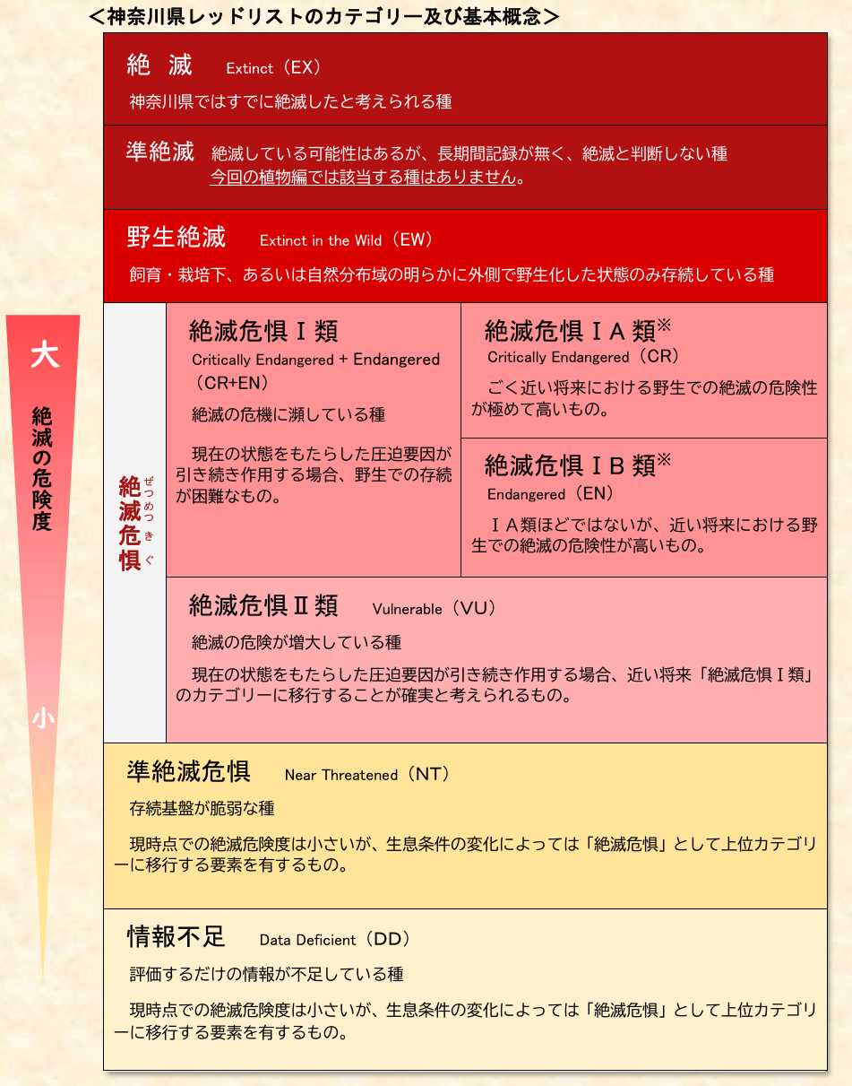
 |  |  |  |  |  |  |  |  | 合計 | 118 | 61 | 65 | 43 | 37 | 16

＜分析条件＞
DNA抽出方法：BufferATL＋BufferAL+プロテナーゼKの混合液(800mL)をDneasy blood and tissue kitにより抽出
使用プライマー：MtInsects-16S＋Amphi16S
解析ソフトウエア：USEARCH、BLAST等
使用DNAデータベース：公共DNAデータベース(INSDC)+神奈川県が整備したDNAデータベース(https://www.pref.kanagawa.jp/docs/b4f/suigen/edna.html)
種の判断基準：得られたDNA全長を対象にDNAデータベースの配列との一致率が98.5%以上のものを種と判断しています。

